Blad1
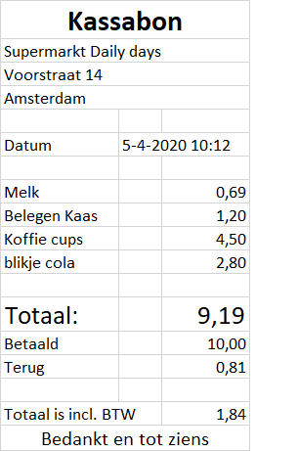
0NV | 1NV |  | 2NV |  |  | 3NV
Kassabon | Kassabon | Kosten | Kassabon | Kosten | Gegevens | Kassabon | Kosten | Gegevens | Datum
GegevensID | GegevensID | KostenID | GegevensID | KostenID | GegevensID | GegevensID | KostenID | GegevensID | DatumID
Naam | Naam | Kosten | Datum | Kosten | Naam | DatumID | Kosten | Naam | Datum
Adres | Adres | Totaal bedrag | Tijdstip | Totaal bedrag | Adres | KostenID | Totaal bedrag | Adres | Tijdstip
Plaats | Plaats | Betaalt | KostenID | Betaalt | Plaats |  | Betaalt | Plaats
Datum | Datum | Terug |  | Terug |  |  | Terug
Tijdstip | Tijdstip | Belasting |  | Belasting |  |  | Belasting
Producten | KostenID | Prodcuten |  | Prodcuten |  |  | Prodcuten
Kosten
Totaal bedrag
Betaalt
Terug
Belasting

